申込書
日本化薬健康保険組合 伊東保養所


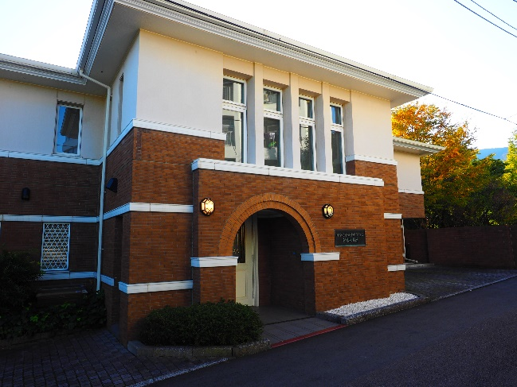
温泉に浸かり心身ともに癒され
四季折々のお料理に舌鼓

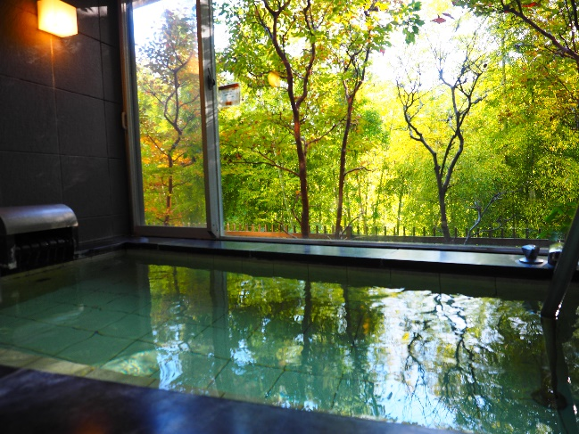

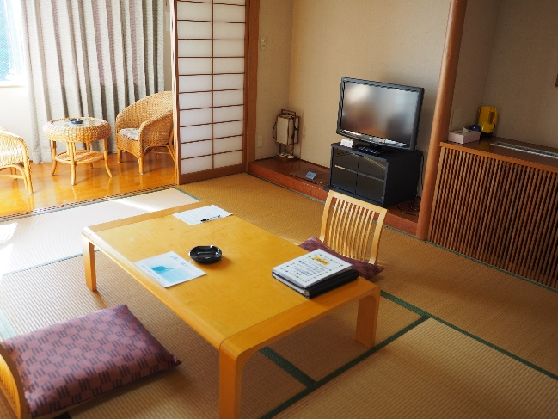

ご予約の取り方

① 2ヵ月前の1日より受付を開始、同10日に利用決定します(満員の時は抽選）。
② 予約申込書に利用者名等を記入して健保組合へ提出。後日、決定後に利用票として返却します。
③ 人員の変更やキャンセルは、利用日の2日前までにご連絡ください。
その後は利用料の半額を徴収します。

利 用 料
利 用 時 間
◆被保険者・被扶養者（大人）5,000円
◆被扶養者（小人） 2,500円
◆被扶養者（OB） 6,000円
◆第三者（大人） 7,000円
◆第三者（小人） 3,500円
◆ﾁｪｯｸｲﾝ ： 15：00～
◆ﾁｪｯｸｱｳﾄ : 10：00まで
◆夕 食 ： 18：00 ～ 20：00
◆朝 食 ： 8：00 ～ 9：00
◆入浴時間 ： 15：00 ～ 23：00
6：00 ～ 9：00
◆門 限 ： 22：00

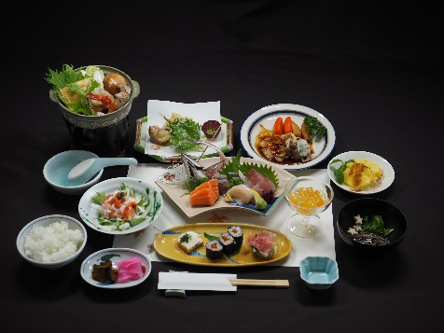

◆所 在 地 ： 静岡県伊東市岡字水落１３９１
◆電話番号 ： ０５５７-３７-７１６５
◆部 屋 数 ： 和室７室（４名×６室、６名×１室）
◆駐 車 場 ： ７台分
◆備 品 ： 浴衣（大人用のみ）、ﾌｪｲｽﾀｵﾙ、ﾊﾞｽﾀｵﾙ、歯ﾌﾞﾗｼ、ﾄﾞﾗｲﾔｰ
◆そ の 他 ： 多目的室 麻雀台、囲碁、会議用テーブル・椅子、プロジェクター
◆交 通 ： JR伊東駅より徒歩で約20分
タクシーで約７分利用の際は、「水道山・日本化薬」と伝えてください。
施設のあらまし

日本化薬健康保険組合
〒100‐0005 東京都千代田区丸の内二丁目1番1号 明治安田生命ビル TEL03-6731-5783 FAX050‐3737‐8280

申込書記入
日本化薬健康保険組合 御中

〒100‐0005 東京都千代田区丸の内2丁目1番1号 |  |  |  |  |  |  |  |  |  |  |  |  |  |  |  |  | 申込日 |  |  | 令和 |  |  |  | 年 |  |  | 月 |  |  | 日
 | 明治安田生命ビル

TEL 03‐6731‐5783 |  |  |  | 伊東保養所予約申込書（利用票）
FAX 050‐3737‐8280

（フリガナ） |  |  |  |  |  |  |  |  |  |  |  |  |  |  |  | 電話番号（ＦＡＸ）
被保険者名 |  |  |  |  |  |  |  |  |  |  |  |  |  |  |  | 電話番号(会 社)
（申込者） |  |  |  |  |  |  |  |  |  |  |  |  |  |  |  | 電話番号(自 宅)
所属事業所 |  |  |  |  |  |  |  |  |  |  |  |  |  |  |  | 電話番号(携 帯)

利用年月日 |  | 令和 |  |  | 年 |  |  | 月 |  |  | 日 （ |  |  | ） | ～ | 令和 |  | 年 |  | 月 |  | 日 （ |  |  | ） |  | 泊 |  | 日

（フリガナ） |  |  |  |  |  |  |  |  |  |  |  |  |  |  |  | 電話番号 |  |  | 申込者と異なる場合のみご記入ください
利用代表者名 |  |  |  |  |  |  |  |  |  |  |  |  |  |  |  | 電話番号（自 宅）
 |  |  |  |  |  |  |  |  |  |  |  |  |  |  |  | 電話番号(携 帯)

交通手段 |  |  | 電車 |  | 車 | （ |  |  | 台） | 他 |  |  | 到着予定時刻 午後 （ |  |  |  |  |  |  |  | ）時頃
利用人数 |  | 大人 |  | ( |  |  | ） | 名 |  |  |  |  | 食事数 |  |  | 大人食 |  |  | 夕食（ |  |  |  | ） | 食 朝食（ |  |  |  |  | ） | 食
 |  | 子ども※ |  | ( |  |  | ） | 名 |  |  |  |  |  |  |  | 子ども食 |  |  | 夕食（ |  |  |  | ） | 食 朝食（ |  |  |  |  | ） | 食
 |  | 計 |  | ( |  |  | ） | 名 |  |  |  |  |  |  |  | 計 |  |  | （ |  |  |  | ） | 食 朝食（ |  |  |  |  | ） | 食
利用料 （1泊２食付） |  | 本人・被保険者大人 |  |  |  |  |  | 5,000円 |  |  |  |  | 特別追加料理
 |  | OB |  |  |  |  |  | 6,000円 |  |  |  |  | お刺身盛合せ |  |  |  |  | 個数を記入 |  |  | サザエ １皿２個入 |  |  |  |  |  | 個数を記入
 |  | 第三者大人 |  |  |  |  |  | 7,000円 |  |  |  |  | 3,000円 |  |  |  | ( |  |  | ） | つぼ焼き1,000円 （ |  |  |  |  |  |  |  | ） | 皿
大人の食事は、夕食代1,900円、朝食代850円 となっています。 |  |  |  |  |  |  |  |  |  |  |  |  | 5,000円 |  |  |  | ( |  |  | ） | お刺身 1,000円 （ |  |  |  |  |  |  |  | ） | 皿
 |  |  |  |  |  |  |  |  |  |  |  |  | 10,000円 |  |  |  | ( |  |  | ） | ロースステーキ2,200円 ( |  |  |  |  |  |  |  | ) | 食
 |  |  |  |  |  |  |  |  |  |  |  |  |  |  |  |  |  |  |  |  | 金目鯛の姿煮 2,500円 ( |  |  |  |  |  |  |  | ） | 尾

※子どもとは、未就学児（小学校入学前）のお子様を示し、食事不要のときは人数に含まれません（無料）。
なお、食事が必要な場合な大人料金の半額となります。追加料理（お刺身盛合せ）の目安は1人あたり1,500円程度です。
利用者名（宿泊者全員を記入してください。）
利用者氏名 |  |  |  |  |  | 区分 |  |  | 年齢 |  |  | 性別 |  |  | 利用者氏名 |  |  |  |  |  |  | 区分 |  |  |  | 年齢 |  |  | 性別 |  | 区分 | 性別
 |  |  |  |  |  |  |  |  |  |  | 才 |  |  |  |  |  |  |  |  |  |  |  |  |  |  |  |  | 才 |  |  | 本 | 男
 |  |  |  |  |  |  |  |  |  |  | 才 |  |  |  |  |  |  |  |  |  |  |  |  |  |  |  |  | 才 |  |  | 扶 | 女
 |  |  |  |  |  |  |  |  |  |  | 才 |  |  |  |  |  |  |  |  |  |  |  |  |  |  |  |  | 才 |  |  | ＯＢ
 |  |  |  |  |  |  |  |  |  |  | 才 |  |  |  |  |  |  |  |  |  |  |  |  |  |  |  |  | 才 |  |  | 第三
 |  |  |  |  |  |  |  |  |  |  | 才 |  |  |  |  |  |  |  |  |  |  |  |  |  |  |  |  | 才

「本」：被保険者
「扶」：健保扶養の家族 「OB」：OBの方
「第三」：上記以外の方
備考 | （夕・朝食の内容や、会議室等の利用希望がありましたらご記入ください。

保養所利用心得

１．この利用申込書は保養所に着いたら必ず管理人に渡し、管理人の指示に従ってください。
２．利用申込書に記載してある利用指定日、利用者以外の利用はできません。
３．利用の取消、変更は利用指定日の２日前までに事業所担当者を通じ健保組合に申し出て手続きを済ませてください。
利用指定日の2日前を過ぎての変更の場合は違約金をいただきます。（利用料の半額）
４．部屋のお入りになったら必ず非常口をご確認ください。また、火気には十分注意してください。
５．午後10時以降は特別の事情がある場合のほか、管理人に用を命じないでください。
６．寝具等は各自でセットしてください。
７．利用料その他の代金は現地でお支払いください。入湯税は利用料金に含んでいます。
８．保養所の施設または備品、什器等を破損したり汚した場合、必ず管理人に申し出てください。
９．保養所の風紀を乱したり、他人の迷惑にならないようにしてください。
10．従業員に対する心付けは堅くお断りします。
11．保健所の指導により、お食事は食堂内にてお召し上がりください。 |  |  |  |  |  |  |  |  |  |  |  |  |  |  |  |  |  | 保養所所在地
12．保養所利用の際の所定時間は次のとおりです。 |  |  |  |  |  |  |  |  |  |  |  |  |  |  |  |  |  | 〒411‐0055 静岡県伊東市岡1391番地
※管理人の指示に従わない場合、利用を取消し退所していただくことがあります。 |  |  |  |  |  |  |  |  |  |  |  |  |  |  |  |  |  |  |  |  | 電話 0557‐37‐7165
・チェックイン 午後3時から ・ チェックアウト 午前10時まで |  |  |  |  |  |  |  |  |  |  |  |  |  |  |  |  |  | 事業所担当者 |  |  | 健保担当印 |  |  |  | 部屋数※健保組合で記入
・食事時間 夕食：午後6時～午後8時 朝食：午前8時～午前9時
・入浴時間 午後3時～午後11時 午前6時～午前9時
・門 限 午後10時

 |  |  |  |  |  |  |  |  |  |  |  |  |  |  |  |  |  |  |  |  |  |  | 【受付№ |  |  |  |  |  |  | 】

